画面レイアウト
 |  |  | システム名 |  | 画面ID |  |  |  | ログイン画面

 |  |  | 見積もり承認システム |  | A0001 |  |  |  | 画面レイアウト

概要
 | ログイン画面の表示・ログイン処理を行う。
 | ログイン処理についてはLaravelのデフォルト機能を利用する。

画面レイアウト

 |  |  |  |  | ログイン画面
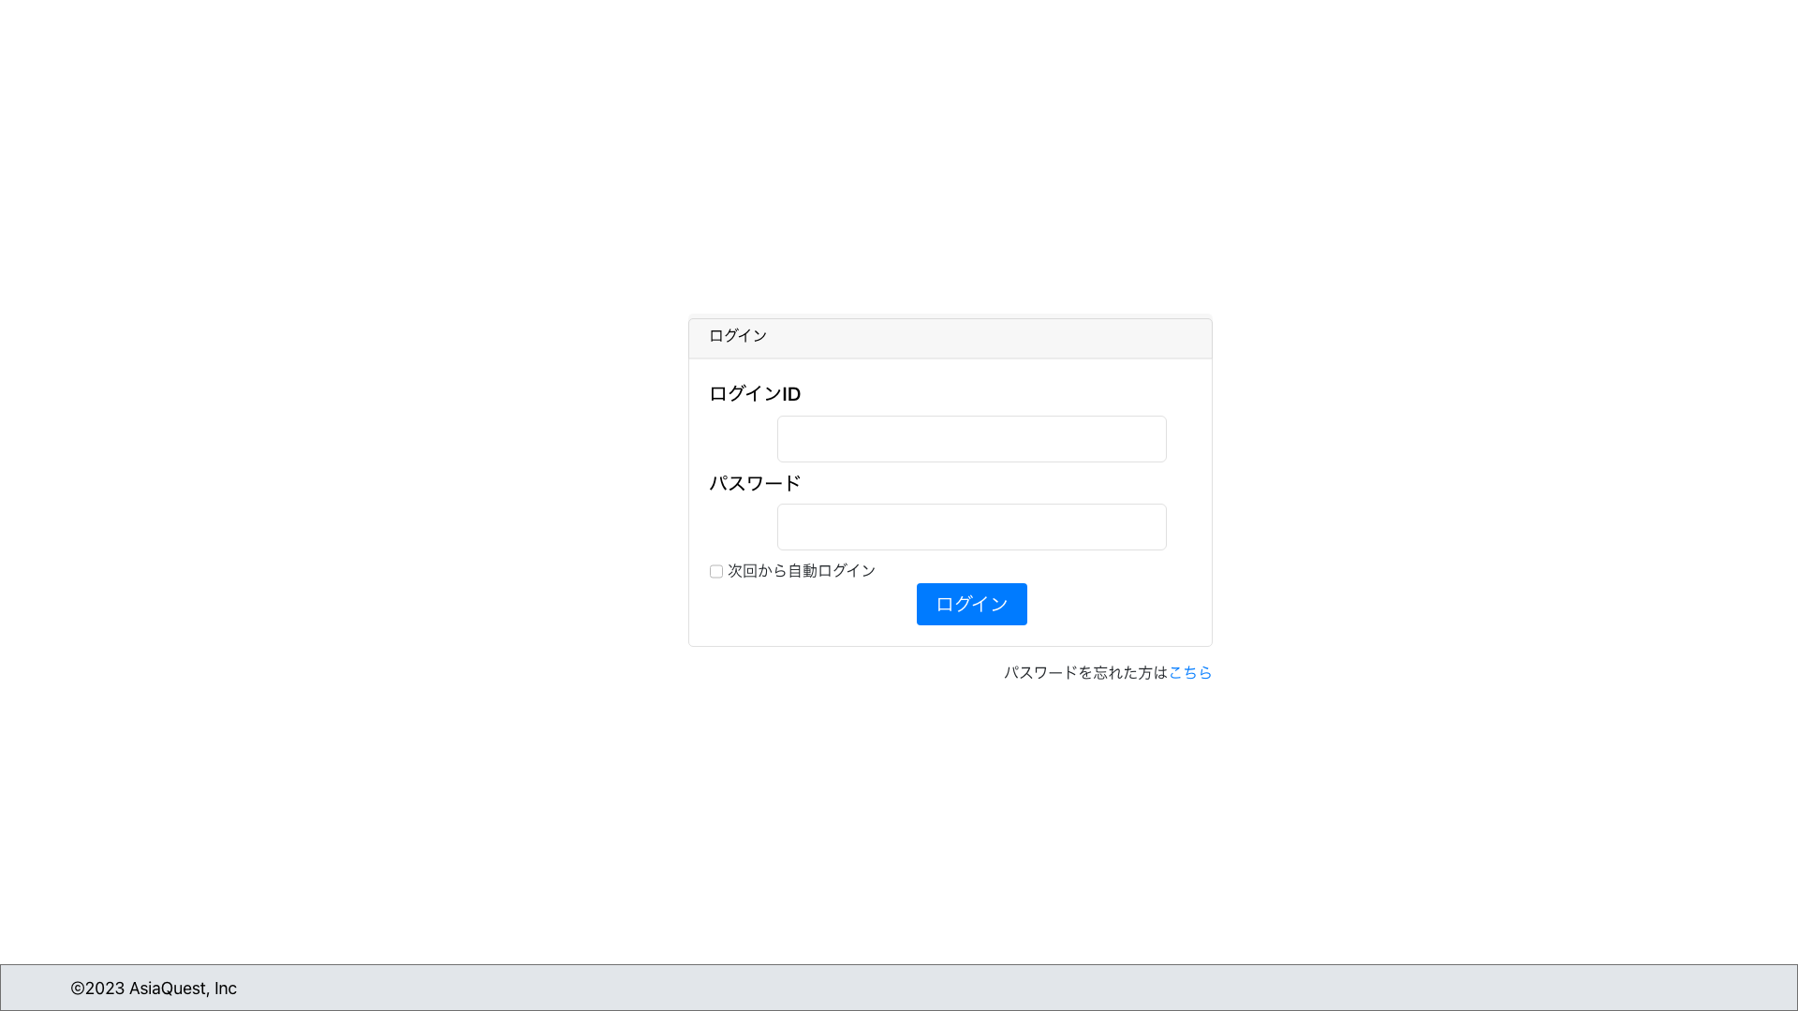

 |  |  |  |  | パスワードリセット画面
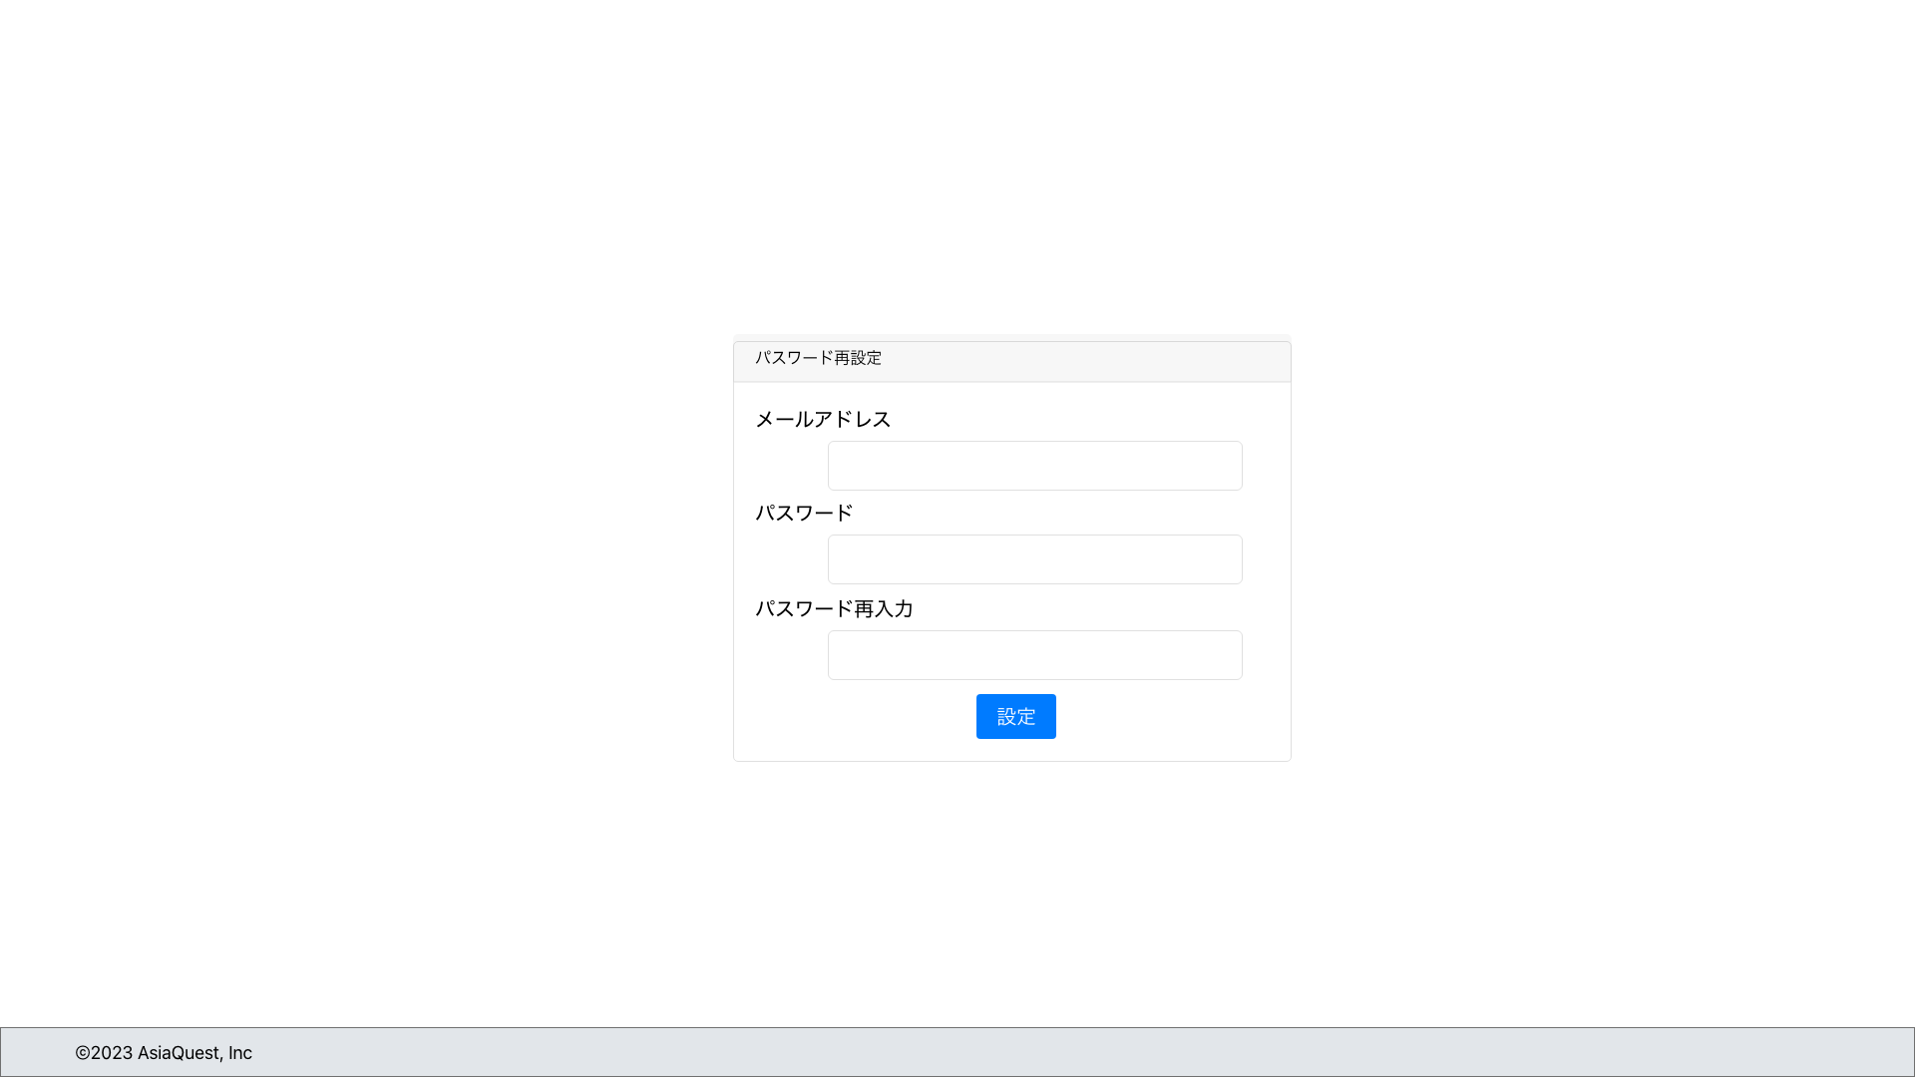

画面項目
No | 項目名 |  |  | タイプ |  | 必須 | I/O | 桁数 |  | 入力制限 | 初期値 | 参照先 |  | 備考
 |  |  |  |  |  |  |  |  |  |  |  | テーブル名 | カラム名
 | ログイン画面
1 | ログインID |  |  | text |  | ○ | I | 20 |  | 英数 | - | - | -
2 | パスワード |  |  | text |  | ○ | I | 20 |  | 英数 | - | - | -
3 | 次回から自動的にログイン |  |  | checkbox |  | - | I | - |  | - | - | - | -
4 | パスワードを忘れた場合はこちら |  |  | link |  | - | - | - |  | - | - | - | -

 | パスワードリセット画面
1 | メールアドレス |  |  | text |  | ○ | I | 20 |  | mail | - | - | -
2 | パスワード |  |  | text |  | ○ | I | 20 |  | 英数 | - | - | -
3 | パスワード再入力 |  |  | text |  | ○ | I | 20 |  | 英数 | - | - | -

操作アクション
1. | ログイン
 | ① | ログインID、パスワードを入力し[ログイン]を押下し、ログイン処理を実行

2. | パスワードを忘れた場合はこちら
 | ① | [パスワードを忘れた場合はこちら]を押下し、パスワード再発行画面へ遷移

制限・特記事項

 | パスワード再発行の流れはLaravelデフォルトのものとし設計書には記載しない

